ฟอร์มปล่าว
โครงการสอบเทียบอาคารชลประทาน
สำนักบริหารจัดการน้ำและอุทกวิทยา กรมชลประทาน
ศูนย์อุทกวิทยาชลประทาน ภาคเหนือตอนบน

ข้อมูลทางกายภาพ
1. ข้อมูลระบบส่งน้ำที่ตั้งของอาคาร
- ข้อมูลทั่วไปของอาคาร |  | ปตร.ปากคลองส่งน้ำสายใหญ่ ฝั่งซ้าย
- โครงการ |  | โครงการส่งน้ำและบำรุงรักษา แม่ยม
- ตำแหน่งที่ตั้ง กม. |  | 0+000
อำเภอ |  | สอง |  |  | จังหวัด | แพร่
- พิกัด |  | N 18๐ 29' 07.2" |  | E 100๐ 09' 28.2"
- ลักษณะคลอง |  | คลองดิน |  | คลองดาดคอนกรีต

2. ข้อมูลอาคาร
- ชื่ออาคาร
 | จำนวนบาน |  |  |  | 2 | บาน
 | ขนาดบาน |  | กว้าง |  | 4.00 | เมตร
 |  |  | สูง |  | 2.50 | เมตร
- ระดับพื้น Inlet |  |  |  |  |  | เมตร ( )
- ระดับพื้น Outlet |  |  |  |  |  | เมตร ( )
- ระดับพื้นธรณีอาคาร |  |  |  |  | 178.300 | เมตร ( ร.ท.ก. )
- ปริมาณน้ำไหลผ่านสูงสุด |  |  |  |  |  | ลูกบาศก์เมตร/วินาที
- รัศมีความโค้งของบาน (สำหรับบานโค้ง) |  |  |  |  |  | เมตร

3. ข้อมูลการสอบเทียบอาคารชลประทาน ( ประเภทบาน )
ประตูระบายน้ำบานตรง (Sluice gate)
ประตูระบายน้ำบานโค้ง (Radial or Tainter gate)
การไหลแบบอิสระ (Free flow)
การไหลแบบจม (Submerged flow)

Free flow
Submerged flow

อาคารบังคับน้ำ32+620 Sm flow
 | โครงการสอบเทียบอาคารชลประทาน
 | สำนักบริหารจัดการน้ำและอุทกวิทยา กรมชลประทาน
 | ศูนย์อุทกวิทยาชลประทาน ภาคเหนือตอนบน

1 | ข้อมูลทางกายภาพ
 | 1.1 ข้อมูลระบบส่งน้ำที่ตั้งของอาคาร
 | - ข้อมูลทั่วไปของอาคาร |  | อาคารบังคับน้ำ |  |  | อาคาร
 | - โครงการ |  | โครงการส่งน้ำและบำรุงรักษา แม่แฝก-แม่งัด
 | - ตำแหน่งที่ตั้ง กม. |  | 32+620 |  |  | ตำบล | แม่โจ้
 | อำเภอ |  | สันทราย |  |  | จังหวัด | เชียงใหม่
 | - พิกัด
 | - ลักษณะคลอง |  | ÿ คลองดิน |  | ÿ คลองดาดคอนกรีต

 | 1.2 ข้อมูลอาคาร
 | - ชื่ออาคาร
 | - ประเภทบาน |  |  |  |  |  | 2 | บาน
 |  |  | ขนาดบาน | เส้นผ่านศูนย์กลางท่อ |  |  | 2.00 | เมตร
 |  |  |  | สูง |  |  | 2.35 | เมตร
 | - ระดับพื้น Inlet |  |  |  |  |  | 0.00 | เมตร (ร.ท.ก.)
 | - ระดับพื้น Outlet |  |  |  |  |  | 0.00 | เมตร (ร.ท.ก.)
 | - ระดับพื้นธรณีอาคาร |  |  |  |  |  | 0.00 | เมตร (ร.ส.ม.)
 | - ปริมาณน้ำไหลผ่านสูงสุด |  |  |  |  |  |  | ลูกบาศก์เมตร/วินาที
 | - รัศมีความโค้งของบาน (สำหรับบานโค้ง) |  |  |  |  |  |  | เมตร

 | 1.3 รูปภาพอาคารชลประทาน
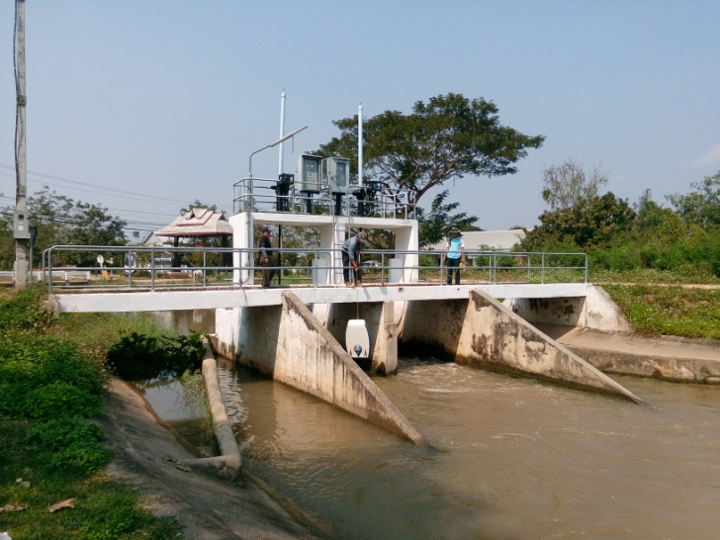

2 | ข้อมูลการสอบเทียบอาคารชลประทาน
 | ÿ ประตูระบายน้ำบานตรง (Sluice gate)
 | ÿ การไหลแบบจม (Submerged flow)
 | สูตรการคำนวนสอบเทียบอาคาร

 | เมื่อ | Q = ปริมาณน้ำผ่านอาคาร (ลบ.ม./วินาที)
 |  | Cs = สัมประสิทธิ์ปริมาณน้ำเมื่อการไหลเป็นแบบจม (Submerged Flow)
 |  | L = ความกว้างของช่องประตูระบาย (เมตร)
 |  | Hs = ระดับน้ำด้านท้ายประตู - ระดับธรณีประตู (เมตร)
 |  | ∆H = ระดับน้ำด้านหน้าประตู - ระดับด้านท้ายประตู (เมตร)
 |  | g = ความเร่งเนื่องจากแรงโน้มถ่วง (เมตร/วินาที)
 |  | Go = การเปิดบาน (เมตร)

ที่ | ระดับน้ำ | ระดับน้ำ | ∆H |  | Hs | ระยะเปิดบาน | Q | Hs/Go | Cs
 | ด้านเหนือน้ำ | ด้านท้ายน้ำ |  |  |  | (Go)
 | ม.(รทก./รสม.) | ม.(รทก./รสม.) |  |  |  | ม. | ลบ.ม./วินาที |  |  |  | เหนือ | ท้าย | ระยะเปิดบาน | Q
1 | 1.657 | 1.248 | 0.41 | 2.8328 | 1.2480 | 0.20 | 1.272 | 6.240 | 0.090 | 241067 | 2.495 | 1.169 | 0.40 | 3.273
2 | 1.557 | 1.298 | 0.26 | 2.2542 | 1.2980 | 0.45 | 2.696 | 2.884 | 0.230 | 241067 | 2.198 | 1.453 | 0.60 | 4.360
3 | 1.547 | 1.318 | 0.23 | 2.1197 | 1.3180 | 0.60 | 3.970 | 2.197 | 0.355 | 241067 | 1.816 | 1.516 | 0.80 | 4.517
4 | 1.517 | 1.338 | 0.18 | 1.8740 | 1.3380 | 0.75 | 4.768 | 1.784 | 0.475 | 241067 | 1.739 | 1.582 | 1.00 | 4.757

สอบเทียบอาคาร อาคารอัดน้ำกลางคลอง โครงการชลประทานแม่แฝก-แม่งัด

3 | ข้อมูลการเปิดบานในระดับต่างๆ

ที่ | ระดับน้ำ | ระดับน้ำ | Hs | ∆H | ระยะเปิดบาน | Hs/Go | Cs | ปริมาณน้ำไหลผ่าน
 | ด้านเหนือน้ำ | ด้านท้ายน้ำ |  |  | (Go)
 | ม.(รทก./รสม.) | ม.(รทก./รสม.) |  |  | ม. |  |  | ลบ.ม./วินาที
1 | 1.66 | 1.248 | 1.25 | 0.41 | 0.20 | 6.240 | 0.089 | 1.2577
2 | 1.56 | 1.298 | 1.30 | 0.26 | 0.45 | 2.884 | 0.247 | 2.8931
3 | 1.55 | 1.318 | 1.32 | 0.23 | 0.60 | 2.197 | 0.355 | 3.9627
4 | 1.52 | 1.338 | 1.34 | 0.18 | 0.75 | 1.784 | 0.467 | 4.6854

หมายเหตุ สามารถนำไปใช้คำนวณในการยกบานระบายที่ระดับต่างๆ โดยป้อนข้อมูลระดับด้านเหนือน้ำและระดับที่ต้องการยกบาน
 | จะสามารถทราบปริมาณน้ำไหลผ่านอาคารได้ (กรอกข้อมูลในช่องว่างเท่านั้น ยกเว้นช่องสีทึบ)

